FORMATO
 |  |  |  | BITÁCORA PORCENTAJE DE PARTÍCULAS FRACTURADAS EN UN AGREGADO GRUESO - DETERMINACIÓN DE TERRONES DE ARCILLA Y PARTÍCULAS DELEZNABLES EN LOS AGREGADOS |  |  | CÓDIGO: GDA-FL-022
 |  |  |  |  |  |  | VERSIÓN: 00
 |  |  |  |  |  |  | PÁGINA: 1 DE 1
 |  |  |  |  |  |  | VIGENCIA: 17-07-2025
GDA - -
FECHA DE EJECUCIÓN:
DESCRIPCIÓN VISUAL:
PROFUNDIDAD: |  |  |  | LOCALIZACIÓN: |  |  |  | INICIAL FINAL
APIQUE/SONDEO: |  |  |  | MUESTRA No: |  |  | TEMPERATURA °C
 |  |  |  |  |  |  | HUMEDAD %

PORCENTAJE DE PARTÍCULAS FRACTURADAS EN UN AGREGADO GRUESO INV. - 227 - 13

 | PASA TAMIZ | RETENIDO TAMIZ |  | MASA FRACCIÓN INICIAL(g) | MASA PARTÍCULAS CON(1) UNA O MAS CARAS FRACTURADAS(g) | MASA PARTÍCULAS CON(2) DOS O MAS CARAS FRACTURADAS (g) | MASA DE PARTÍCULAS NO FRACTURADAS(g).
 | 2" | 1 1/2"
 | 1 1/2" | 1"
 | 1" | 3/4"
 | 3/4 | 1/2"
 | 1/2" | 3/8"
 | 3/8" | N° 4

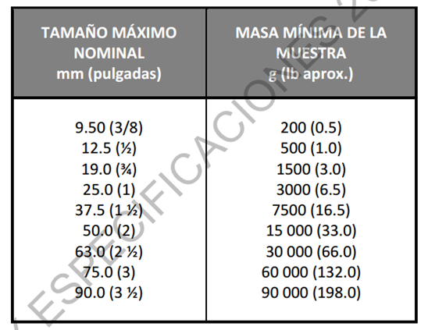
EQUIPOS UTILIZADOS |  |  | OBSERVACIONES:
BALANZA GDA - E - 012
BALANZA GDA - E - 011 |  |  | REALIZÓ
HORNO GDA - E - 007 |  |  | NOMBRE:
HORNO GDA - E - 404 |  |  | FIRMA :
SERIE TAMICES GDA - E - 030
DETERMINACIÓN DE TERRONES DE ARCILLA Y PARTÍCULAS DELEZNABLES EN LOS AGREGADOS INV. E – 211 – 13

 | FRACCIÓN COMPRENDIDA ENTRE |  |  | MASA MÍNIMA DE LA FRACCIÓN (g). | MASA INICIAL LAVADA SECA (g) | TAMIZ DESIGNADO PARA DETERMINAR PERDIDA. | MASA FINAL LAVADA SECA (g).

 | - | 1 1/2" |  | 5000 |  | N° 4
 | 1 1/2" | 3/4" |  | 3000 |  | N° 4
 | 3/4" | 3/8" |  | 2000 |  | N° 4
 | 3/8" | N° 4 |  | 1000 |  | N° 8
 | N° 4 | N° 16 |  | 25.00 |  | N° 20
 |  |  |  |  | OBSERVACIONES:
EQUIPOS UTILIZADOS
BALANZA GDA - E - 011 |  | HORNO GDA - E - 007 |  |  | REALIZÓ:
BALANZA GDA - E - 012 |  | HORNO GDA - E - 404 |  |  | NOMBRE:
SERIE TAMICES GDA - E - 030 |  |  |  |  | FIRMA:

DIGITÓ: |  |  |  |  | REVISÓ
NOMBRE: |  |  |  |  | NOMBRE:
FIRMA: |  |  |  |  | FIRMA:

